전체대상250개
전체
[(('생각', 'Noun'), 739),
(('글', 'Noun'), 664),
(('내용', 'Noun'), 560),
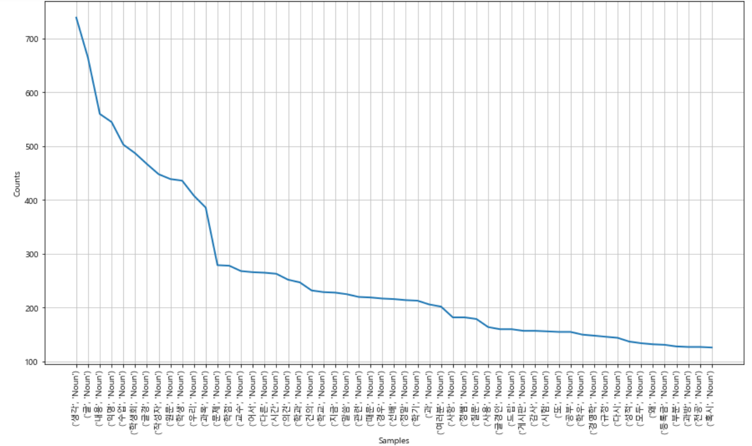
(('익명', 'Noun'), 545),
(('수업', 'Noun'), 503),
(('학생회', 'Noun'), 487),
(('글경', 'Noun'), 467),
(('작성자', 'Noun'), 448),
(('원문', 'Noun'), 439),
(('학생', 'Noun'), 436),
(('우리', 'Noun'), 408),
(('과목', 'Noun'), 386),
(('문제', 'Noun'), 279),
(('학점', 'Noun'), 278),
(('교수', 'Noun'), 268),
(('어서', 'Noun'), 266),
(('다른', 'Noun'), 265),
(('시간', 'Noun'), 263),
(('의견', 'Noun'), 252),
(('학과', 'Noun'), 247),
(('건의', 'Noun'), 232),
(('학교', 'Noun'), 229),
(('지금', 'Noun'), 228),
(('말씀', 'Noun'), 225),
(('관련', 'Noun'), 220),
(('때문', 'Noun'), 219),
(('경우', 'Noun'), 217),
(('선배', 'Noun'), 216),
(('정말', 'Noun'), 214),
(('학기', 'Noun'), 213),
(('과', 'Noun'), 206),
(('여러분', 'Noun'), 202),
(('사항', 'Noun'), 182),
(('정쌤', 'Noun'), 182),
(('질문', 'Noun'), 179),
(('사용', 'Noun'), 164),
(('글경인', 'Noun'), 160),
(('드립', 'Noun'), 160),
(('게시판', 'Noun'), 157),
(('감사', 'Noun'), 157),
(('시험', 'Noun'), 156),
(('또', 'Noun'), 155),
(('공부', 'Noun'), 155),
(('학우', 'Noun'), 150),
(('경영학', 'Noun'), 148),
(('규정', 'Noun'), 146),
(('다시', 'Noun'), 144),
(('성적', 'Noun'), 137),
(('모두', 'Noun'), 134),
(('왜', 'Noun'), 132),
(('등록금', 'Noun'), 131),
(('부분', 'Noun'), 128),
(('과방', 'Noun'), 127),
(('전공', 'Noun'), 127),
(('혹시', 'Noun'), 126),
(('공지', 'Noun'), 124),
(('신청', 'Noun'), 122),
(('조금', 'Noun'), 115),
(('다만', 'Noun'), 111),
(('2학년', 'Noun'), 111),
(('댓글', 'Noun'), 110),
(('한번', 'Noun'), 110),
(('책', 'Noun'), 110),
(('익명게시판', 'Noun'), 110),
(('이유', 'Noun'), 107),
(('클럽', 'Noun'), 106),
(('부탁', 'Noun'), 106),
(('죄송', 'Noun'), 105),
(('학생회비', 'Noun'), 104),
(('시작', 'Noun'), 103),
(('가능', 'Noun'), 100),
(('명', 'Noun'), 99),
(('열람실', 'Noun'), 96),
(('커리큘럼', 'Noun'), 96),
(('충분', 'Noun'), 95),
(('오늘', 'Noun'), 94),
(('이야기', 'Noun'), 93),
(('자리', 'Noun'), 93),
(('이해', 'Noun'), 93),
(('마음', 'Noun'), 92),
(('영은타운', 'Noun'), 91),
(('과티', 'Noun'), 90),
(('수강', 'Noun'), 90),
(('제발', 'Noun'), 89),
(('장학금', 'Noun'), 89),
(('수강신청', 'Noun'), 89),
(('투표', 'Noun'), 88),
(('1학기', 'Noun'), 87),
(('인지', 'Noun'), 87),
(('과대', 'Noun'), 84),
(('방', 'Noun'), 83),
(('디자인', 'Noun'), 83),
(('이제', 'Noun'), 82),
(('기숙사', 'Noun'), 82),
(('서로', 'Noun'), 82),
(('언제', 'Noun'), 81),
(('엠티', 'Noun'), 81),
(('행사', 'Noun'), 81),
(('캘리', 'Noun'), 81),
(('인정', 'Noun'), 80),
(('친구', 'Noun'), 79),
(('글로벌경영학과', 'Noun'), 79),
(('국제관', 'Noun'), 78),
(('익게', 'Noun'), 78),
(('잘못', 'Noun'), 77),
(('대학', 'Noun'), 77),
(('얘기', 'Noun'), 76),
(('행동', 'Noun'), 76),
(('2학기', 'Noun'), 75),
(('처음', 'Noun'), 75),
(('현재', 'Noun'), 75),
(('방법', 'Noun'), 74),
(('만원', 'Noun'), 74),
(('이용', 'Noun'), 74),
(('기분', 'Noun'), 73),
(('자기', 'Noun'), 73),
(('필요', 'Noun'), 72),
(('작년', 'Noun'), 71),
(('진행', 'Noun'), 70),
(('대표', 'Noun'), 70),
(('설명', 'Noun'), 70),
(('노력', 'Noun'), 69),
(('답변', 'Noun'), 69),
(('총', 'Noun'), 69),
(('층', 'Noun'), 69),
(('과제', 'Noun'), 69),
(('참여', 'Noun'), 68),
(('인원', 'Noun'), 68),
(('확인', 'Noun'), 68),
(('강의', 'Noun'), 68),
(('3학년', 'Noun'), 68),
(('중요', 'Noun'), 67),
(('1학년', 'Noun'), 67),
(('누구', 'Noun'), 66),
(('졸업', 'Noun'), 66),
(('교양', 'Noun'), 66),
(('아이코어', 'Noun'), 66),
(('행정실', 'Noun'), 66),
(('회의', 'Noun'), 65),
(('계속', 'Noun'), 65),
(('추가', 'Noun'), 65),
(('기간', 'Noun'), 65),
(('아직', 'Noun'), 64),
(('돈', 'Noun'), 64),
(('준비', 'Noun'), 64),
(('기억', 'Noun'), 64),
(('삭제', 'Noun'), 64),
(('분명', 'Noun'), 63),
(('선택', 'Noun'), 63),
(('세미나', 'Noun'), 63),
(('곳', 'Noun'), 63),
(('후', 'Noun'), 62),
(('열심', 'Noun'), 62),
(('직접', 'Noun'), 61),
(('후배', 'Noun'), 61),
(('진짜', 'Noun'), 61),
(('인적', 'Noun'), 60),
(('이름', 'Noun'), 60),
(('막', 'Noun'), 60),
(('노래', 'Noun'), 60),
(('수가', 'Noun'), 60),
(('셨으', 'Noun'), 60),
(('샤바', 'Noun'), 60),
(('출마', 'Noun'), 59),
(('정보', 'Noun'), 59),
(('통계학', 'Noun'), 59),
(('전달', 'Noun'), 58),
(('길', 'Noun'), 58),
(('무엇', 'Noun'), 58),
(('터', 'Noun'), 58),
(('벌레', 'Noun'), 57),
(('학과장', 'Noun'), 57),
(('친 - 구들', 'Noun'), 56),
(('두', 'Noun'), 56),
(('항상', 'Noun'), 56),
(('문자', 'Noun'), 56),
(('뿐', 'Noun'), 56),
(('지원', 'Noun'), 55),
(('쓰레기', 'Noun'), 55),
(('라면', 'Noun'), 54),
(('결과', 'Noun'), 54),
(('속', 'Noun'), 54),
(('담배', 'Noun'), 54),
(('제대로', 'Noun'), 53),
(('기도', 'Noun'), 53),
(('다음', 'Noun'), 53),
(('솔직', 'Noun'), 53),
(('필', 'Noun'), 53),
(('전체', 'Noun'), 53),
(('주신', 'Noun'), 53),
(('선거', 'Noun'), 52),
(('생활', 'Noun'), 52),
(('과정', 'Noun'), 52),
(('관', 'Noun'), 52),
(('식', 'Noun'), 52),
(('경영', 'Noun'), 52),
(('해당', 'Noun'), 52),
(('이건', 'Noun'), 51),
(('가장', 'Noun'), 51),
(('감', 'Noun'), 51),
(('공개', 'Noun'), 51),
(('집', 'Noun'), 51),
(('본인', 'Noun'), 51),
(('팀', 'Noun'), 51),
(('해결', 'Noun'), 51),
(('하나요', 'Noun'), 51),
(('회계', 'Noun'), 51),
(('모습', 'Noun'), 50),
(('기준', 'Noun'), 50),
(('무슨', 'Noun'), 50),
(('꼭', 'Noun'), 50),
(('애', 'Noun'), 50),
(('대학생', 'Noun'), 50),
(('대로', 'Noun'), 50),
(('회', 'Noun'), 50),
(('여러', 'Noun'), 49),
(('실제', 'Noun'), 49),
(('기회', 'Noun'), 49),
(('날', 'Noun'), 49),
(('서도', 'Noun'), 49),
(('간', 'Noun'), 48),
(('동안', 'Noun'), 48),
(('조치', 'Noun'), 48),
(('자체', 'Noun'), 48),
(('사랑', 'Noun'), 48),
(('줄', 'Noun'), 48),
(('소리', 'Noun'), 48),
(('차', 'Noun'), 48),
(('과잠', 'Noun'), 48),
(('바로', 'Noun'), 47),
(('점수', 'Noun'), 47),
(('구', 'Noun'), 47),
(('니지', 'Noun'), 47),
(('관심', 'Noun'), 47),
(('마다', 'Noun'), 47),
(('달', 'Noun'), 47),
(('보시', 'Noun'), 46),
(('지나', 'Noun'), 46),
(('밤', 'Noun'), 46),
(('관리', 'Noun'), 46),
(('코아트빌', 'Noun'), 45),
(('정확', 'Noun'), 45),
(('중간', 'Noun'), 45),
(('이지', 'Noun'), 45),
(('아시', 'Noun'), 45),
(('달라', 'Noun'), 45),
(('너', 'Noun'), 45),
(('상관', 'Noun'), 45),
(('뒤', 'Noun'), 45),
(('채', 'Noun'), 45)]

